PJT XXXX
 |  |  |  |  |  |  |  |  |  |  |  |  | Versão 2.0_2022
 |  |  |  |  | ESTUDOS DE VIABILIDADE

 | Projeto N° |  | PJT XXXX |  |  | Responsável: |  |  |  |  |  | Legenda
 |  |  |  |  |  |  |  |  |  |  |  |  | Automático
 |  |  |  |  |  |  |  |  |  |  |  |  | Opcional
 | Descrição do item: |  |  |  |  |  |  |  |  | Revisão N° |  |  | Obrigatório
 | Nome do Cliente: |  |  |  |  |  |  |  |  | 0 |  |  | Selecionável
 | Aplicação: |  |  |  |  |  |  |  |  |  |  |  | Fixo

 | DADOS DO PRODUTO

 | Formadoras 01 a 06 |  |  | 1 |  | Peso Linear |  | Peso Nominal |  |  | Lote de Produção: |  |  | Ton
 | Formadora 07 (Direct Forming) |  |  |  |  | 0 | kg/m | 0 | kg/pç |  |  |  |  | metros
 | Perfiladeiras 01 a 03 |  |  |  |  |  |  |  |  |  |  |  |  | peças

 | Bitola de Origem |  | Lagura da Tira |  | Espessura |  | Comprimento |  |  |  |  | Consumo: |  | Ton/mês
 |  | mm |  | mm |  | mm |  | mm
 |  |  | Largura Teórica |  |  |  |  |  |  | Limitantes de Projeto: |  |  | Mín. | Máx.
 |  |  | 0 | mm |  |  |  |  |  | Limite de Escoamento (MPa): |  |  | - | -
 |  |  |  |  |  |  |  |  |  | Limite de Resistência (MPa): |  |  | - | -
 | Decapado |  | RIR |  | Eddy Current |  | Metalização |  |  | Alongamento (%): |  |  | - | -
 | FALSE |  | FALSE |  | FALSE |  | FALSE |  |  | Espessura (mm): |  |  | - | -

 | DADOS DO PROCESSO - CONFORMAÇÃO

 | Máquina |  |  |  |  | Ajuste |  | Velocidade |  | Perdas de Processo |  | Área de Perfuração Total |  |  | Dados dos furos |  |  |  | Quantidades |  | Perimetro | Área
 |  |  |  |  |  |  | Metros |  | m/min |  |  | 0.00 |  | mm² | Tipo Punção | Ø [mm] | D1 [mm] | D2 [mm] | Qtd. Total | Qtd. Perfuração | [mm] | [mm²]
 |  |  |  |  |  |  | Horas |  |  |  |  |  |  |  | Oblongo | 0 | 0 | NA | 0 | 0 | 0.00 | 0.00
 | Pre Punching |  | FALSE |  |  |  |  | Sistema de Corte |  | Tipo de Matriz P.P. |  | Perimetro de Perfuração Total |  |  | Redondo | 0 | NA | NA | 0 | 0 | 0.00 | 0.00
 |  |  |  |  |  |  |  |  |  |  |  | 0.00 |  | mm | Retangular | NA | 0 | 0 | 0 | 0 | 0.00 | 0.00
 | Observações: |  |  |  |  |  |  |  |  |  |  |  |  |  | Quadro | NA | 0 | NA | 0 | 0 | 0.00 | 0.00
 |  |  |  |  |  |  |  |  | Estágios de Conf. |  | Carga Por Turno |  | Turnos de Trabalho
 |  |  |  |  |  |  |  |  |  |  |  | Horas

 |  |  |  |  |  |  |  |  | Setup Conformação |  | Setup Corte |  | Setup Pré Punching
 |  |  |  |  |  |  |  |  | 0.00 | Horas | 0 | Horas | 0 | Horas

 |  |  |  |  |  |  |  |  | Setup Total |  | Setup Off-Line Total |  | Peso Líquido
 |  |  |  |  |  |  |  |  | 0.00 | Horas | 0.00 | Horas | 0.000 | kg/PC

 |  |  |  |  |  |  |  |  | Perdas Ajuste |  | Perdas Corte |  | Perdas Pré Punching
 |  |  |  |  |  |  |  |  | 0 | % | 0.00 | % | 0.00 | %

 |  |  |  |  |  |  |  |  | Perdas Totais |  |  |  | Carga Máquina
 |  |  |  |  |  |  |  |  | 0.00 | % |  |  | 0.00 | Dias Uteis

 |  |  |  |  |  |  |  |  | Eficiência |  | Tempo Preparação |  | Tempo Operação
 |  |  |  |  |  |  |  |  | 0 | % | 0.00 | min/ton | 0 | min/ton

 |  |  |  |  |  |  |  |  | Produção |  | Tempo Produção |  | Tempo Produção
 |  |  |  |  |  |  |  |  | 0.0 | Ton/Dia | 0.00 | min/ton | 0.00 | Dias Uteis

 |  |  |  |  |  |  |  |  | Força de Perfuração |  | Força de Corte |  | Força de Tração
 |  |  |  |  |  |  |  |  | 0.0 | Ton | 0.00 | Ton | 0.00 | kN

 |  |  |  |  |  |  |  |  | Operação Slliter |  | Preparação Slliter |  | Perdas Slliter
 |  |  |  |  |  |  |  |  | 0.95 | min/ton | 3.85 | min/ton | 1.5 | %

 |  |  |  |  |  |  |  |  | Investimentos - Resumo
 |  |  |  |  |  |  |  |  | Rolos de Conformação: |  |  |  | R$-
 |  |  |  |  |  |  |  |  | Tratamento Térmico: |  |  |  | R$-
 |  |  |  |  |  |  |  |  | Usinagem Externa: |  |  |  | R$-
 |  |  |  |  |  |  |  |  | Bucha Rolamentada: |  |  |  | R$-
 |  |  |  |  |  |  |  |  | Mordente de Corte: |  |  |  | R$-
 |  |  |  |  |  |  |  |  | Matriz de Perfuração: |  |  |  | R$-
 |  |  |  |  |  |  |  |  | Rack de Armazenamento: |  |  |  | R$-
 |  |  |  |  |  |  |  |  | Gabarito Dimensional: |  |  |  | R$-
 |  |  |  |  |  |  |  |  |  |  |  |  | R$-
 |  |  |  |  |  |  |  |  | Total: |  |  |  | R$-

 | DADOS DO PROCESSO - AGREGADOS

 | Processo Agregado 1

 | Processo Agregado 2

 | Processo Agregado 3

 | Processo Agregado 4

Notas:

Revisão |  | Descrição |  |  |  |  |  |  |  |  | Responsável |  |  | Data
Versão 1.0 |  | Criado novo modelo para Estudos de Viabilidade, atualizando os campos da antiga planilha |  |  |  |  |  |  |  |  | Arthur Boff |  |  | 2021-09-20
Versão 1.1 |  | Alterada perdas de processo para máquinas de conformação padrão. |  |  |  |  |  |  |  |  | Arthur Boff |  |  | 2021-10-07
Versão 1.2 |  | Adicionado tempo de preparação offline para Direct Forming |  |  |  |  |  |  |  |  | Arthur Boff |  |  | 2021-10-13
Versão 1.3 |  | Corrigido problemas de cálculo encontrados e algumas unidades de medidas incorretas. |  |  |  |  |  |  |  |  | Arthur Boff |  |  | 2021-10-20
Versão 1.4 |  | Alterada forma que é disposta as larguras de tira conforme o tipo de produto escolhido. |  |  |  |  |  |  |  |  | Arthur Boff |  |  | 2021-10-22
Versão 1.5 |  | Alterada parte dos AO, tornando alguns dados dependentes do processo anterior. |  |  |  |  |  |  |  |  | Arthur Boff |  |  | 2021-10-27
Versão 1.6 |  | Adicionada tabela para calculo de área e perimetro de perfuração (pre-punching). |  |  |  |  |  |  |  |  | Arthur Boff |  |  | 2021-11-24
Versão 1.7 |  | Alterada a forma de calculo para forças de pre punching (junto com a tabela da Versão 1.6). |  |  |  |  |  |  |  |  | Arthur Boff |  |  | 2021-11-26
Versão 1.8 |  | Adicionada tabela de Investimentos. Inclusão do módulo GPEAutomation. |  |  |  |  |  |  |  |  | Arthur Boff / Cristian Garcia |  |  | 2021-12-06
Versão 2.0 |  | Adicionado Ribbon "Estudos de Viabilidades" |  |  |  |  |  |  |  |  | Arthur Boff |  |  | 2022-01-13

HOME
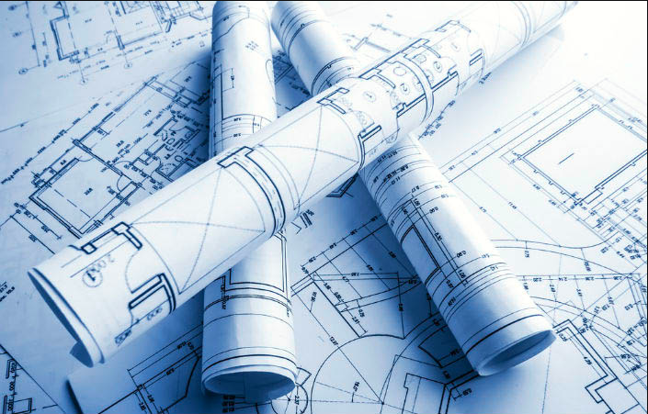

Estudos de Viabilidades
Estudos |  | Auxílio de Calculo

R.F. e A.O. | Conj. Sold.
Bitola de Origem
Peso da Tira

Tira → Tubo
Bobinas

mm X Inches
Força de Dobra

Estimar Perdas
Conv. de Velocidades

Simuladores
Hora-Máquina

Carbono Equiv.
Embalagem

Pre Punching-PF03
MATERIAL

Espessura | 2.00 | mm

MATRIZ

Passagem | 5.00 | mm
Transpasse | 4.00 | mm
Curso de corte | 9.0 | mm

CICLO CONTÍNUO

Rotação da Prensa | 120 | gpm
Curso do martelo | 50 | mm
Velocidade do Feeder | 40 | m/min | 0.67 | m/s
Aceleração do Feeder | 10 | m/s2
Desempenho prático do Feeder | 50 | %

Avanço | 152 | mm

PRENSA

Tempo de Batida | 0.50 s | % | ângulo | curso
Tempo Livre para Avanço | 0.41 s | 82% | 295° | 41
Tempo de Corte | 0.09 s | 18% | 65° | 9

0°
PRENSA
Ângulo de Alimentação | 212° | (início)
 | 148° | (fim)
 |  |  |  | 120 | gpm

TIRA
 |  | 148° | 65° | 148°
 |  |  |  | 40 | m/min
 |  |  |  | 10 | m/s2
Distância até obter vel máx Feeder | 0.022 | m
Tempo até obter vel máx Feeder | 0.07 | s
Distância percorrida com vel máx | 0.108 | m
Tempo percorrido com vel máx | 0.16 | s

Tempo teórico para o avanço determinado | 0.29 | s
Tempo de Comunicação Feeder+Prensa | 0.16 | s | considerar |  |  | considerar | não considerar
Tempo real para o avanço determinado | 0.45 | s
Velocidade média do Feeder | 20.1 | m/min
Performance calculada do Feeder | 50%
 |  |  | avanço | tempo | vel
 |  | t0 | 0 | 0 | 0
 |  | t1 | 22.2 | 0.07 | 40
 |  | t2 | 129.8 | 0.23 | 40
 |  | t3 | 152.0 | 0.29 | 0

Tempo de Avanço | 0.45 | s | Teórico |  |  | Prático | Teórico
Tempo de Corte | 0.09 | s
Tempo de Ciclo (Avanço + Corte) | 0.54 | s

Necessário ajustar rotação para | 110 | gpm
Possível de utilizar rotação de | 110 | gpm

Velocidade da Perfiladeira | 16.7 | m/min

CICLO NÃO-CONTÍNUO

Prensa | 100 | gpm
Feeder | 40 | m/min

Comprimento da Peça | 76 | mm

Linha de Programação | Avanço (mm) | Repetição (x) | Total Avanço (mm) | % feeder | Tempo (min)
1 | 152 | 1 | 152 | 50 | 0.018

Total dos Avanços | 152 | mm

Velocidade da Perfiladeira | 8.6 | m/min

PRECISÃO DE AVAÇO

Encoder | 20,000 | pulsos
Margem de Aceitabilidade | 10 | pulsos
Diâmetro do Rolo | 400 | mm
Precisão dimensional de Avanço | 0.2 | mm

Atualizado por Jocemar Gross
2014-11-14

Pre Punching-PF01
Alimentador

Velocidade | 10.0 | m/min
 | 0.17 | m/s |  |  | Legenda:
Aceleração | 5.0 | m/s² |  |  |  | Parâmetro Editável
 |  |  |  |  |  | Resultado
Continuo

Avanço | 50.0 | mm
Tempo do avanço | 0.3333 | s
Velocidade média | 9.00 | m/min
00 | 00
03 | 10
47 | 10
50 | 00
 |  |  | Desempenho | 90%
 |  |  | Inificiência | 10%

Não Continuo
Programação
 | Linha 1 |  | Linha 2 |  | Linha 3 |  | Linha 4 |  | Linha 5 |  | Linha 6 |  | Linha 7 |  | Linha 8 |  | Linha 9 |  | Linha 10 |  | Linha 11 |  | Linha 12
0 | 0 | 0 | 0 | 0 | 0 | 0 | 0 | 0 | 0 | 0 | 0 | 0 | 0 | 0 | 0 | 0 | 0 | 0 | 0 | 0 | 0 | 0 | 0
6.25 | 15 | 6.25 | 15 | 6.25 | 15 | 6.25 | 15 | 6.25 | 15 | 6.25 | 15 | 6.25 | 15 | 6.25 | 15 | 6.25 | 15 | 6.25 | 15 | 6.25 | 15 | 6.25 | 15
93.75 | 15 | 6.25 | 15 | 1293.75 | 15 | 654.75 | 15 | 1024.75 | 15 | 262.75 | 15 | 654.75 | 15 | 1293.75 | 15 | 654.75 | 15 | 727.75 | 15 | 559.75 | 15 | 654.75 | 15
100 | 0 | 12.5 | 0 | 1300 | 0 | 661 | 0 | 1031 | 0 | 269 | 0 | 661 | 0 | 1300 | 0 | 661 | 0 | 734 | 0 | 566 | 0 | 661 | 0
Linha de Programação | Avanço (mm) | Repetição (x) | Total Avanço (mm) | Tempo (s)
1 | 100 | 1 | 100 | 0.63333333333
2 | 342 | 1 | 342 | 2.0853333333
3 | 1300 | 1 | 1300 | 7.8333333333
4 | 661 | 1 | 661 | 3.9993333333 |  |  | Desempenho | 99%
5 | 1031 | 1 | 1031 | 6.2193333333 |  |  | Ineficiência | 1%
6 | 269 | 1 | 269 | 1.6473333333
7 | 661 | 1 | 661 | 3.9993333333
8 | 1300 | 1 | 1300 | 7.8333333333
9 | 661 | 1 | 661 | 3.9993333333
10 | 734 | 1 | 734 | 4.4373333333
11 | 566 | 1 | 566 | 3.4293333333
12 | 661 | 1 | 661 | 3.9993333333
13 | 1300 | 1 | 1300 | 7.8333333333
14 | 1309.5 | 1 | 1309.5 | 7.8903333333
15 | 0 | 0 | 0 | 0
16 | 0 | 0 | 0 | 0
17 | 0 | 0 | 0 | 0
18 | 0 | 0 | 0 | 0
19 | 0 | 0 | 0 | 0
20 | 0 | 0 | 0 | 0

 | Avanço Total |  | 10895.5 | mm
 | Tempo Total |  | 1.1 | min
 | Velocidade Média |  | 9.9 | m/min

Prensa
Contínuo
Não Contínuo
Contínuo

Total de Ciclos | 41 | gpm
Curso do martelo | 20.0 | mm

Sistema Hidraulico (Av+Re) | 1.00 | s
Avanço do material | 0.333 | s
Tempo do Ciclo | 1.458 | s
Fator de Correção | 12.5 | %
Tempo do Fator | 0.125 | s

Não Contínuo

Total de Ciclos | 11 | gpm
Curso do martelo | 20.0 | mm

Sistema Hidraulico (Av+Re) | 1.00 | s
Avanço do material | 65.840 | s
Tempo do Ciclo | 79.965 | s
Fator de Correção | 12.5 | %
Tempo do Fator | 13.125 | s

Perfiladeira

Continuo

Velocidade | 2.1 | m/min

Não Continuo

Velocidade | 6.9 | m/min

Elaborado por: Cristian Garcia
Data: 30/07/15
Atualiazado por: Cristian Garcia
Data: 30/07/15

Dados Slliter
Espessura (mm) | Operação (min/ton) | Preparação (min/ton) | Perdas (%) | Tempo Total (h/ton)
0,60 à 3,75 | 0.95 | 3.85 | 1.5 | 0.08
4,0 à 6,30 | 0.35 | 2.95 | 2.5 | 0.055
Tempos de Setup:
Passagem de Bobina = 20 minutos
Troca de Ferramental = 30 minutos
OBS: Para materiais especiais, as perdas devem ser avaliadas de acordo com o aproveitamento da bobina.

Bitola de Origem
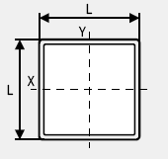 | DE UM PERFIL QUADRADO, OBTER O DIÂMETRO DE UMA CIRCUNFERÊNCIA |  |  | DE UM PERFIL OBLONGO , OBTER O DIÂMETRO DE UMA CIRCUNFERÊNCIA

 | COMPRIMENTO L |  |  | COMPRIMENTO H
 | RESULTADO | 0 |  | ALTURA L
 |  |  |  | RESULTADO | 0

 | DE UMA CIRCUNFERÊNCIA, OBTER O LADO DE UM QUADRADO |  | 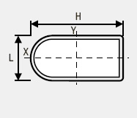 | DE UM PERFIL OBLONGULAR, OBTER O DIÂMETRO DE UMA CIRCUNFERÊNCIA

 | DIÂMETRO DO TUBO |  |  | COMPRIMENTO H
 | RESULTADO | 0 |  | ALTURA L
 |  |  |  | RESULTADO | 0

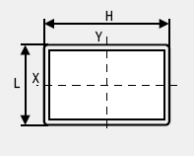 | DE UM PERFIL RETANGULAR, OBTER A DIÂMETRO DE UMA CIRCUNFERÊNCIA |  |  | DE UM PERFIL ESPECIAL (TL 100), OBTER O DIÂMETRO DE UMA CIRCUNFERÊNCIA

 | COMPRIMENTO H |  |  | ALTURA B
 | ALTURA L |  |  | LARGURA A
 | RESULTADO | 0 |  | LARGURA C
 |  |  |  | ESPESSURA
 |  |  |  | RESULTADO | 0.00

 | DE UMA CIRCUNFERÊNCIA, COM UM DOS LADOS DEFINIDOS, OBTER UM PERFIL RETANGULAR |  |  | DE UM PERFIL ELÍPTICO , OBTER O DIÂMETRO DE UMA CIRCUNFERÊNCIA
 | DIÂMETRO DO TUBO |  |  | ALTURA B
 | LATERAL DEFINIDA |  |  | LARGURA A
 | RESULTADO | 0 |  | RESULTADO | 0.00

Perfil Padrão
HOME

Relação de Matrizes para Corte de Perfil Padrão
Perfil U |  | PERFIL C
< 3 mm | > 3 mm | < 3 mm | > 3 mm
35 X 50 | 40 X 75 | 10 X 25 X 50 | 15 X 40 X 75
50 X 50 | 60 X 83 | 15 X 40 X 75 | 17 X 50 X 100
50 X 60 | 60 X 92 | 17 X 40 X 100 | 17 X 50 X 127
50 X 68 | 50 X 100 | 20 X 40 X 100 | 20 X 50 X 150
40 X 75 | 60 X 119 | 17 X 40 X 127 | 25 X 75 X 200
50 X 91 | 50 X 127 | 20 X 60 X 150
50 X 100 | 75 X 150 | 20 X 60 X 200
50 X 127 | 75 X 200

FORÇA DE DOBRA
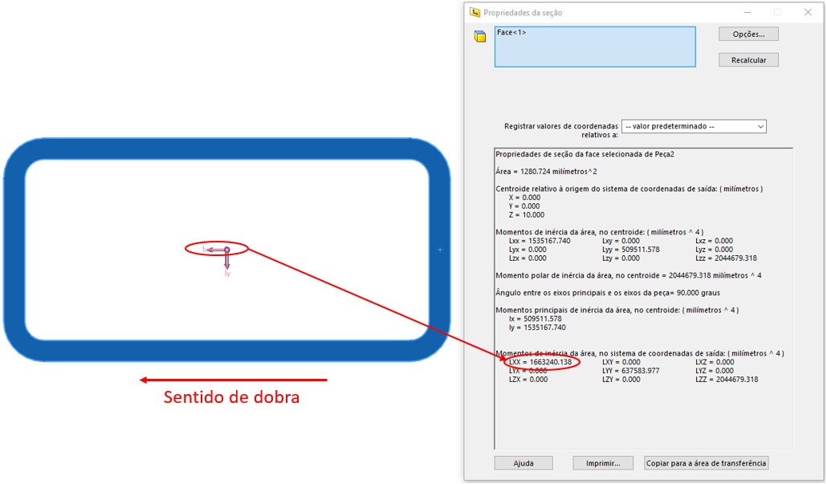
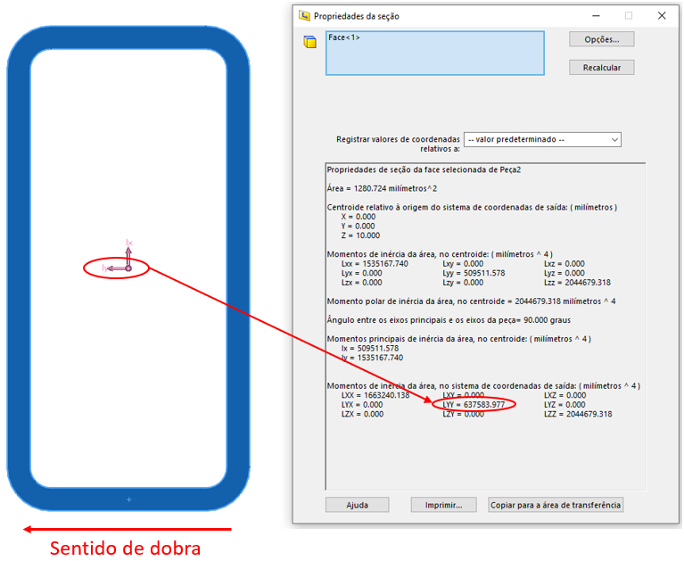
 |  |  |  |  | Momento de inércia no Solid Works no eixo "Y"
Cálculo da força de dobra

 | Raio de Dobra | 150.00 | mm
 | Ângulo de dobra | 84.00 | °
 | Limite de escoamento | 480 | MPa
 | Momento de inércia | 520990 | mm^4 | OBS: Sempre utilizar o momento no sentido da dobra
 | Força de Dobra Estimada | 9436.754082 | Nm

Capacidade Máquinas

DT3 | 50000 | Nm
DT4 | 75000 | Nm

 |  |  |  |  | Momento de inércia no Solid Works no eixo "X"

